Sheet1
序号 | 集团名称 | 业务需求类型 | 分支地址 | 平台流量图 | 现场交付照片
1 | 杭州熹富信息科技有限公司（义乌） | 组网 | 杭州 | 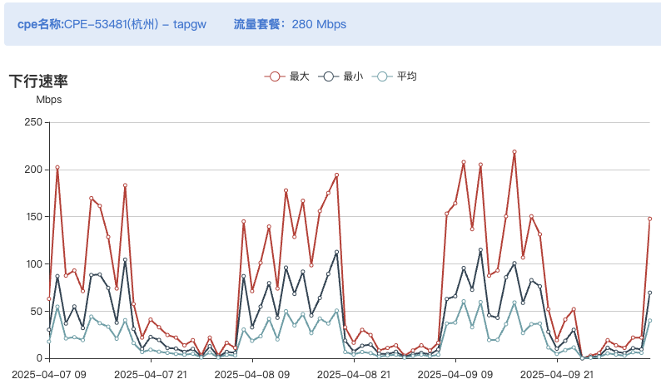
 |  |  | 义乌 | 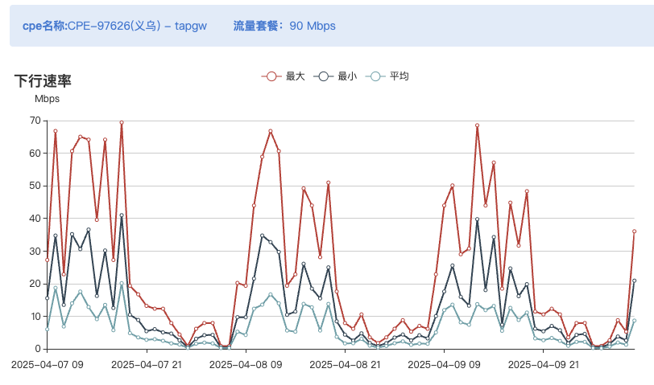 | 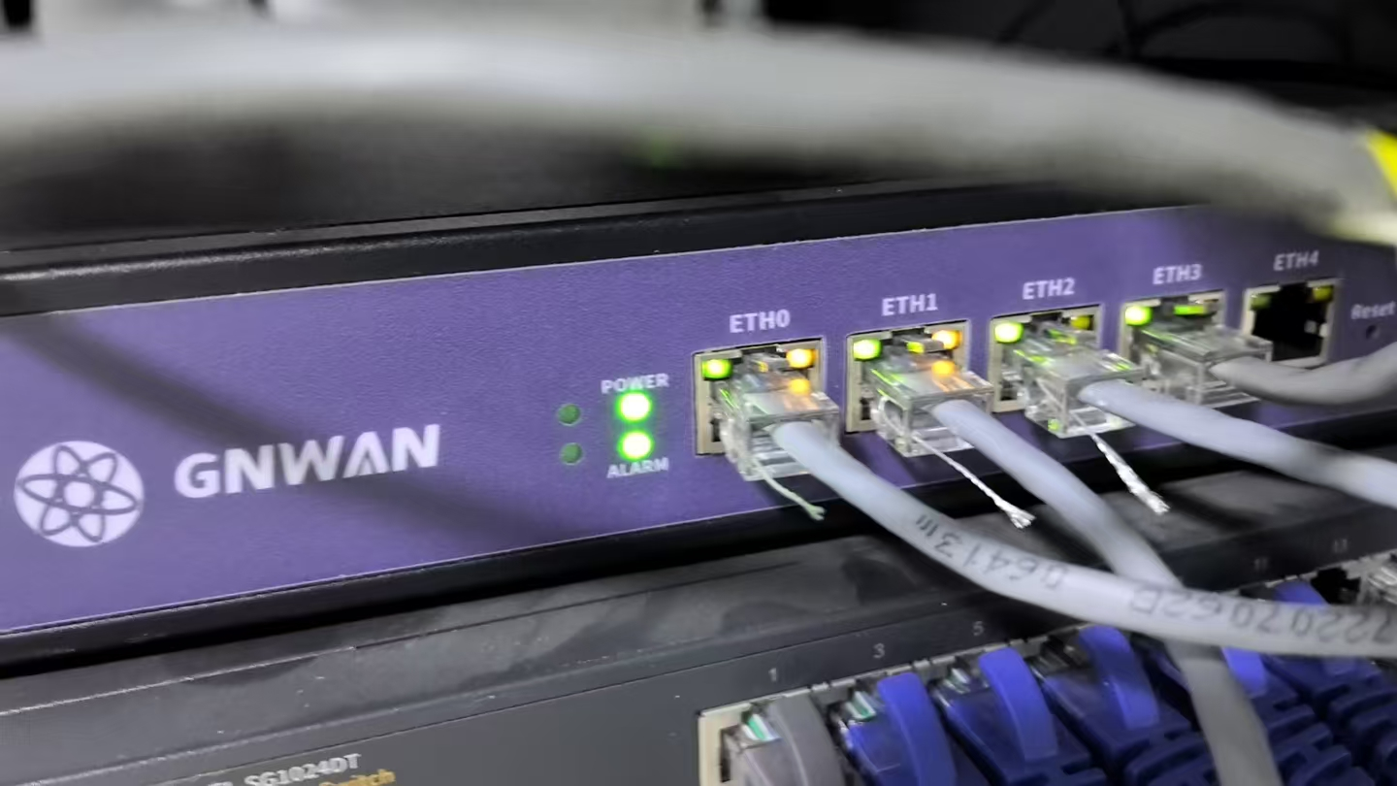
 |  |  | 深圳 | 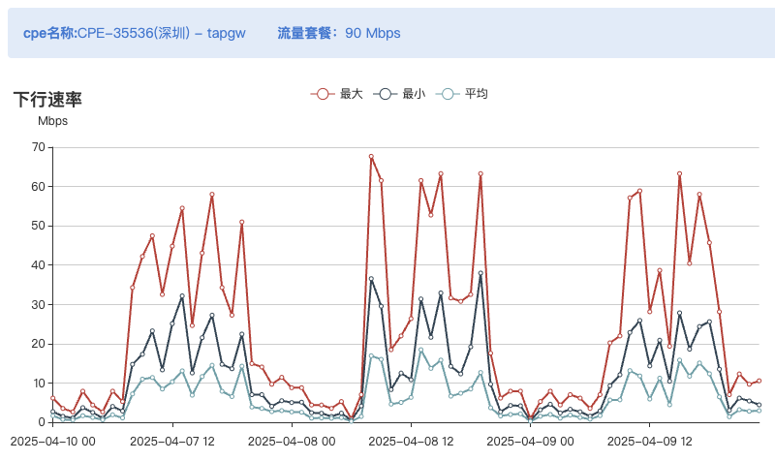
 |  |  | 西安 | 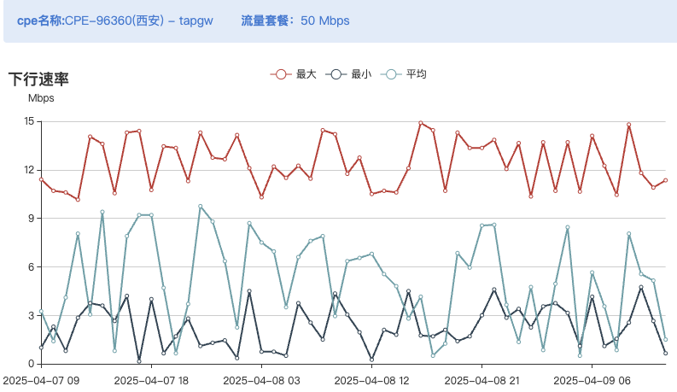
 |  |  | 武汉 | 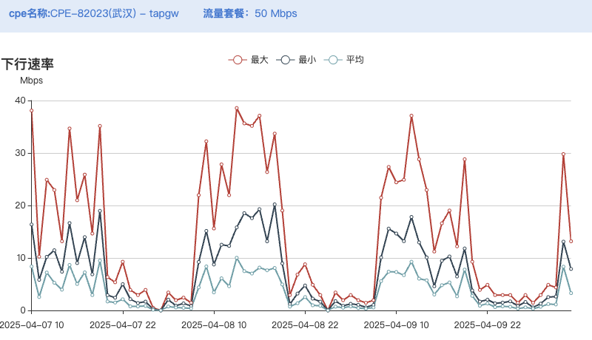
 |  |  | 香港 | 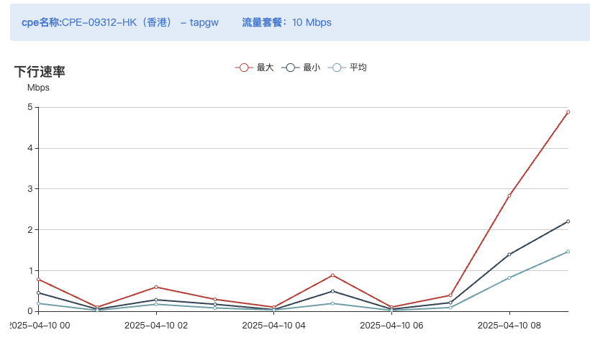
2 | 义乌市华晨网络科技有限公司 | 组网 | 义乌 | 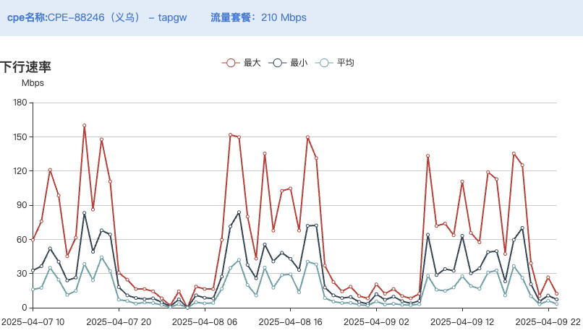
 |  |  | 贵阳 | 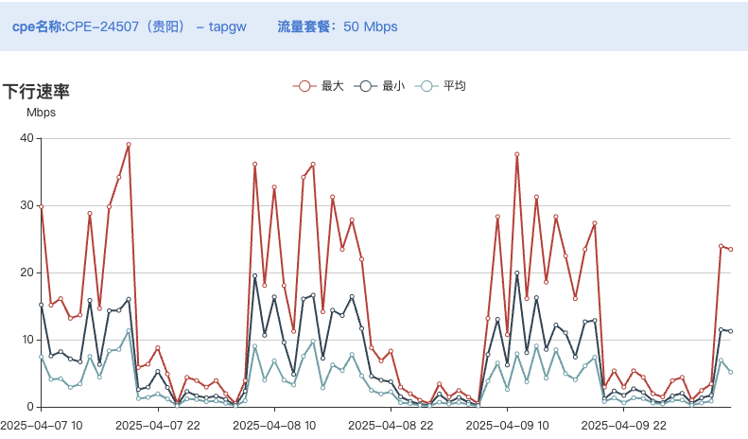
 |  |  | 成都 | 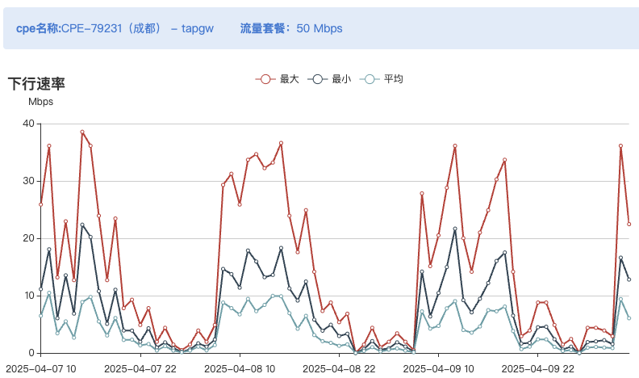
 |  |  | 广州 | 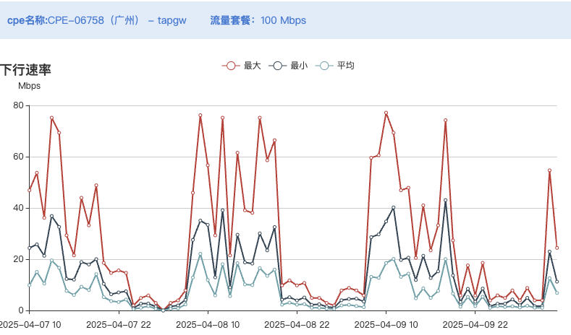
 |  |  | 香港 | 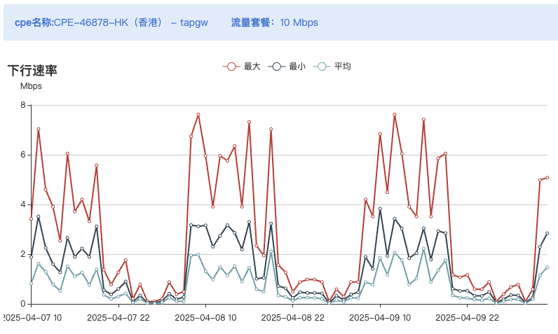 | 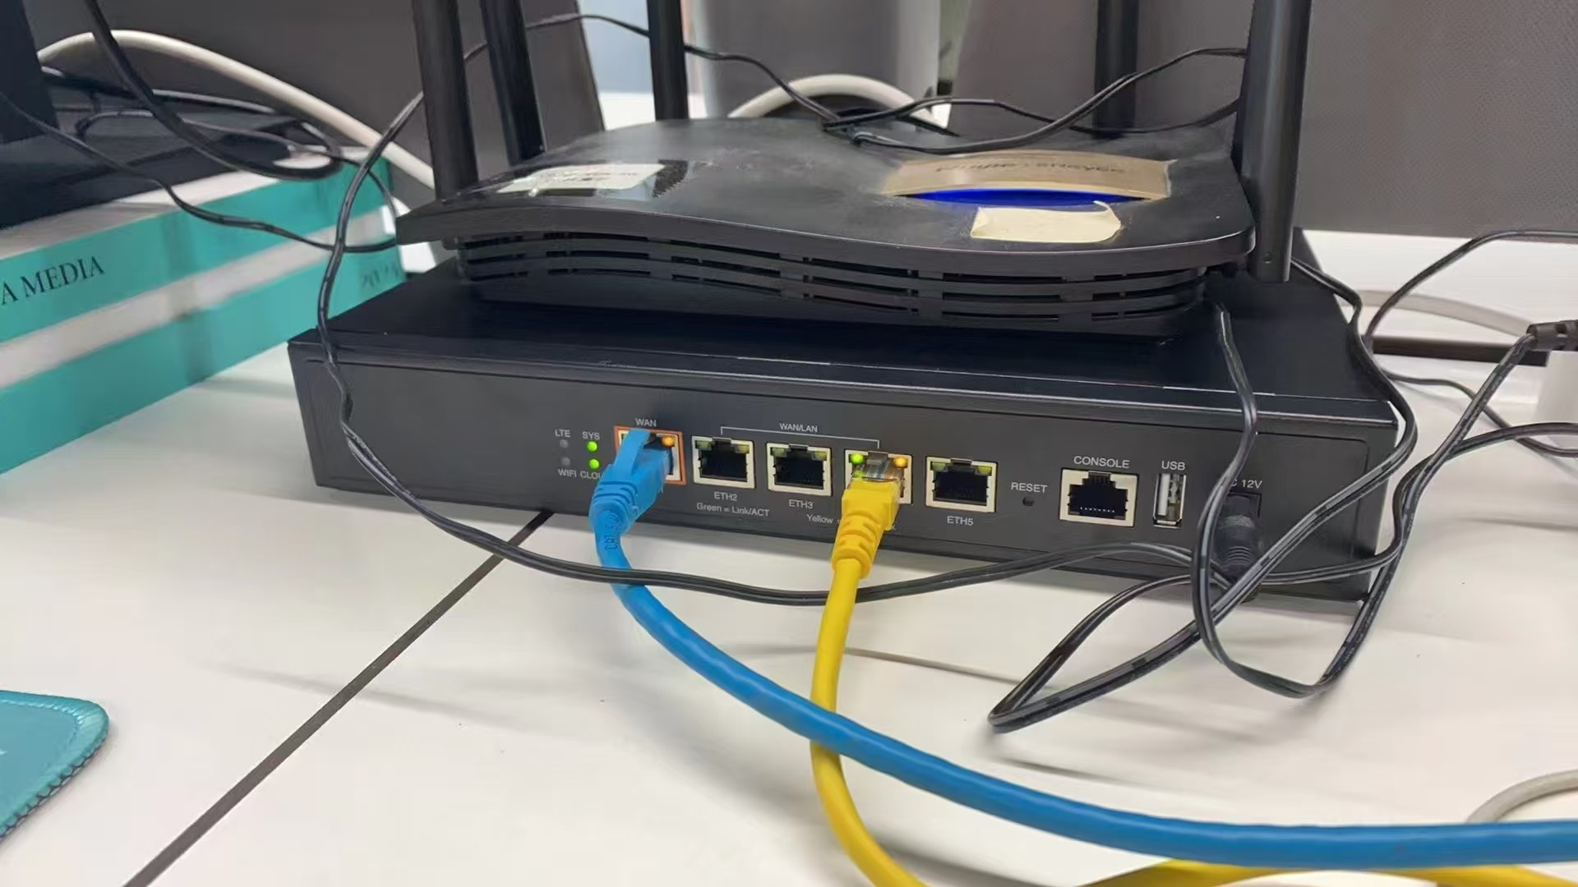
3 | 永康市黎洲新能源有限公司 | 组网 | 金华 | 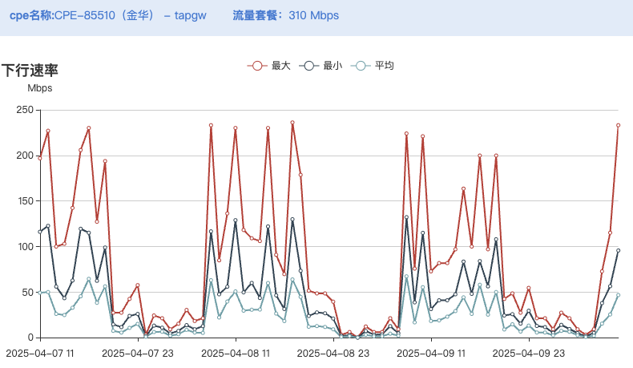 | 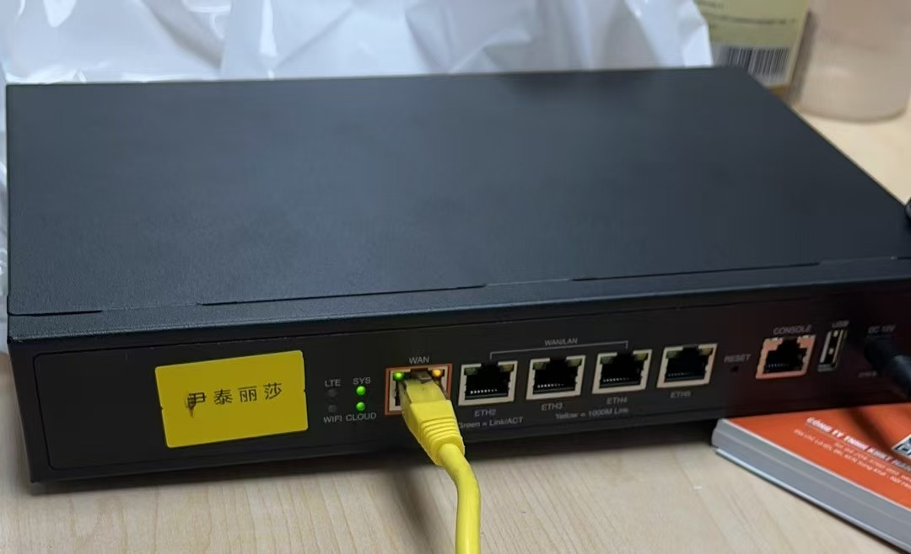
 |  |  | 杭州 | 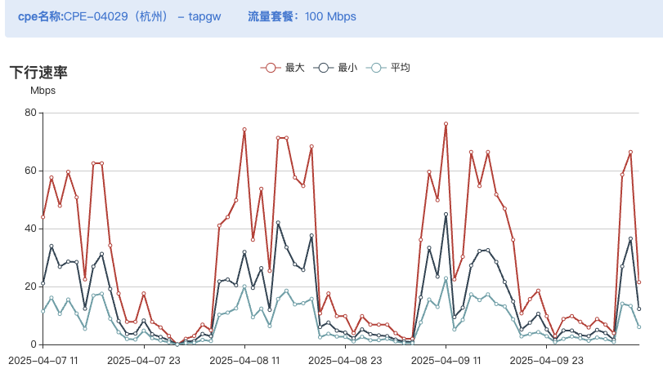
 |  |  | 上海 | 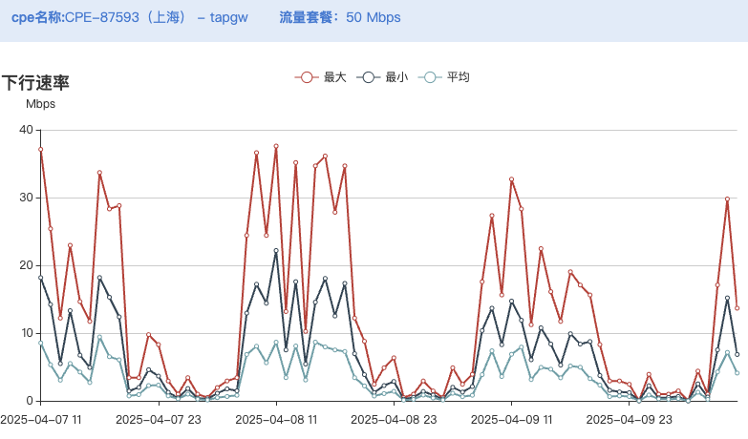
 |  |  | 南京 | 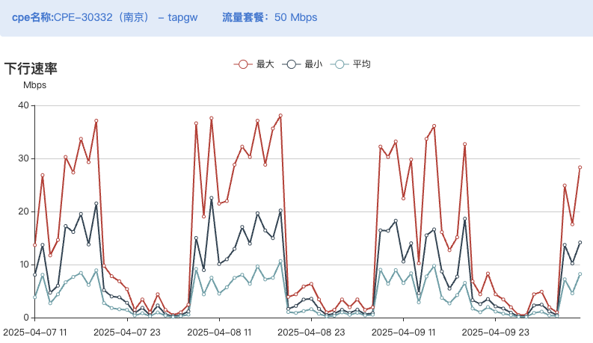
 |  |  | 南宁 | 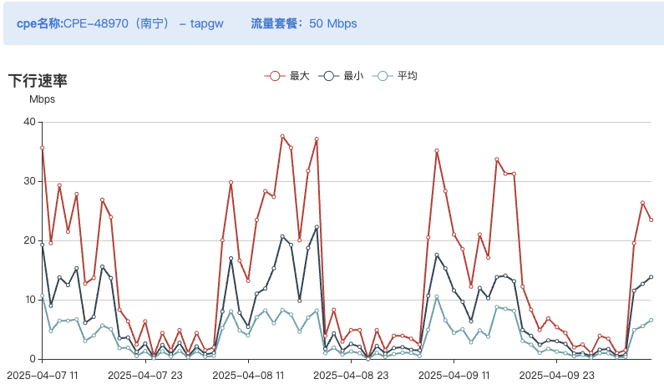 | 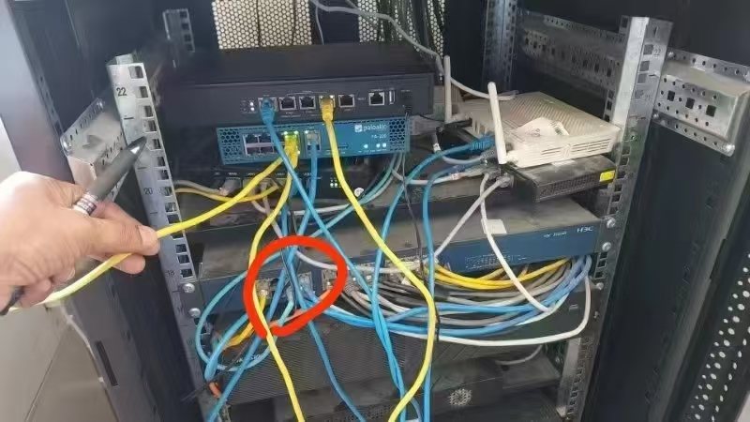
 |  |  | 成都 | 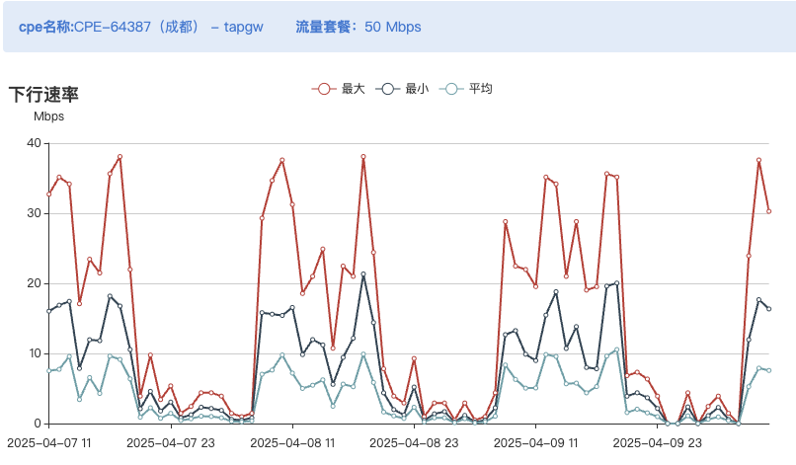 | 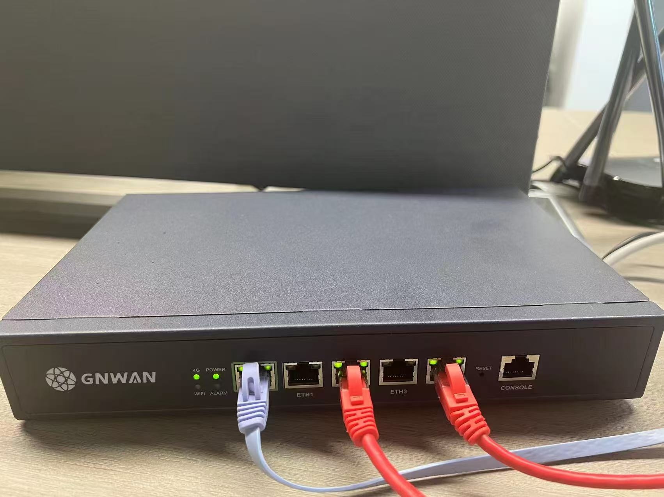
 |  |  | 香港 | 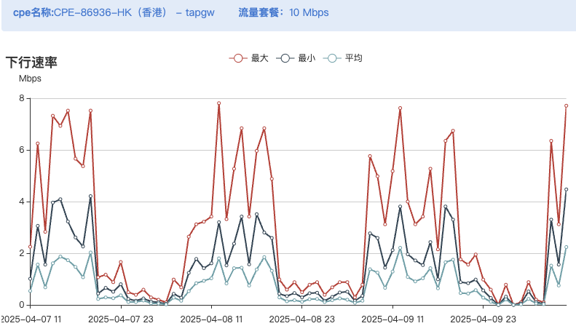
4 | 永康市盛为充电桩有限公司 | 组网 | 金华 | 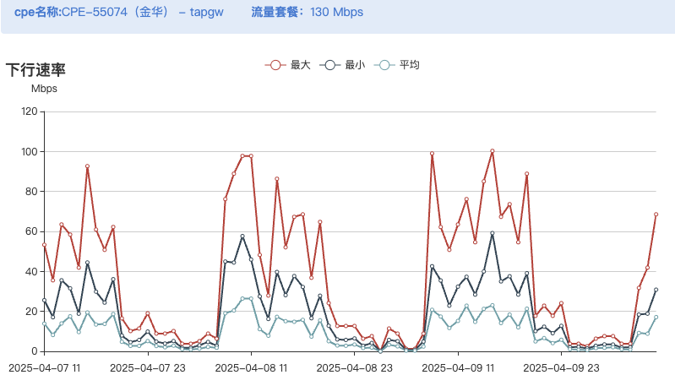 | 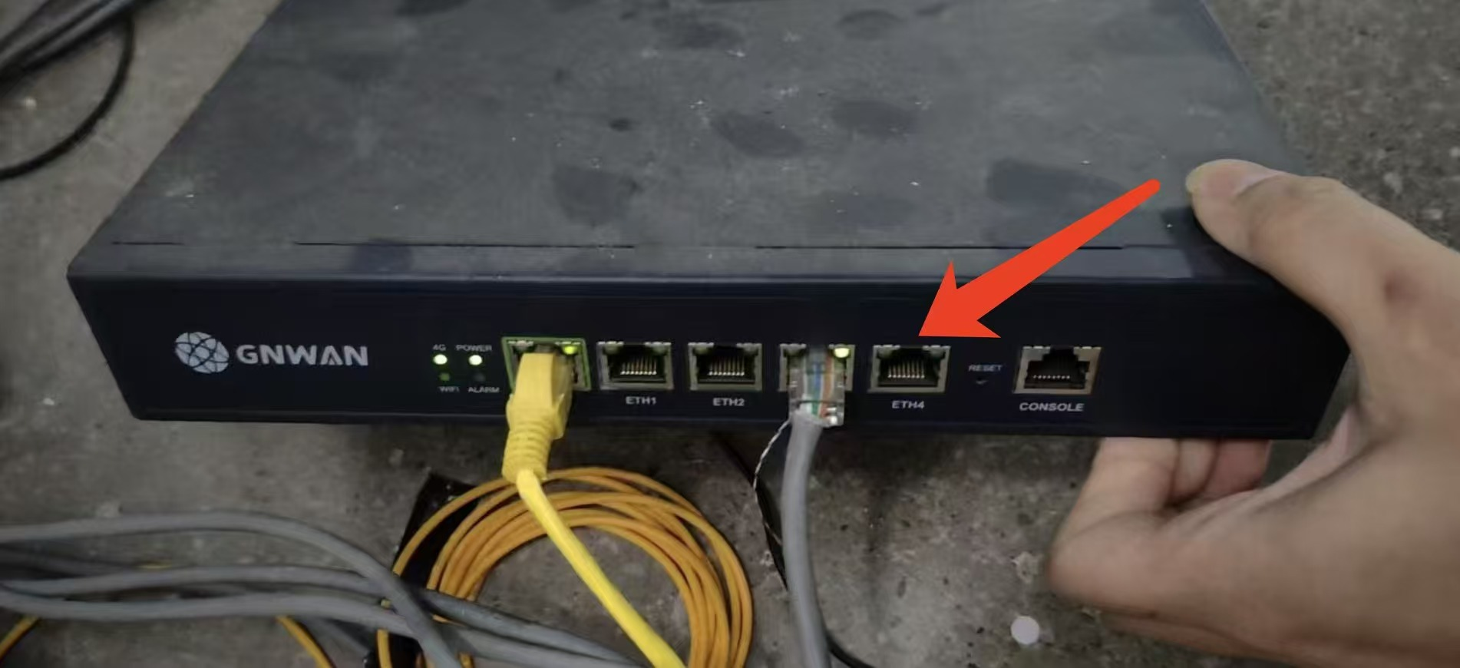
 |  |  | 杭州 | 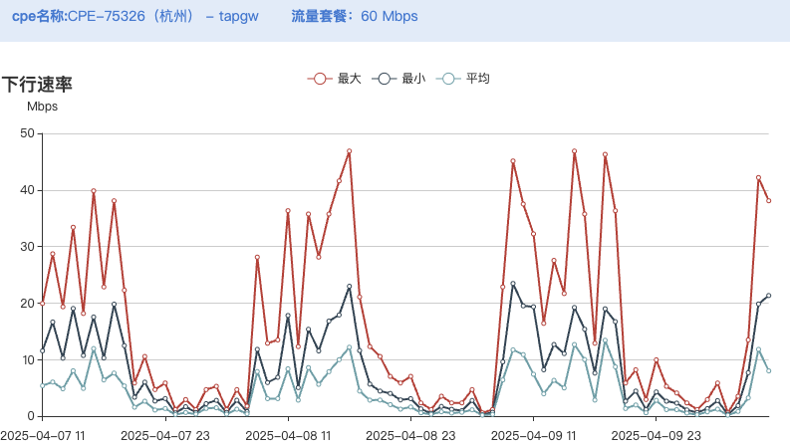 | 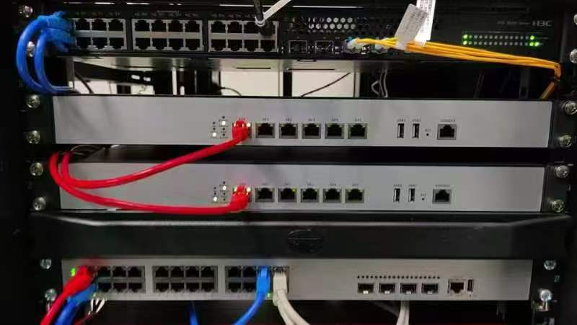
 |  |  | 苏州 | 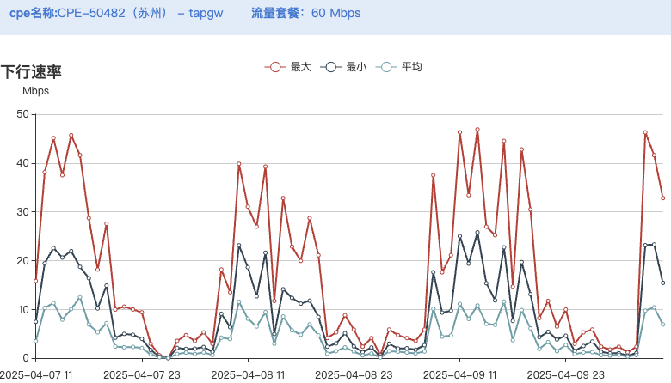 | 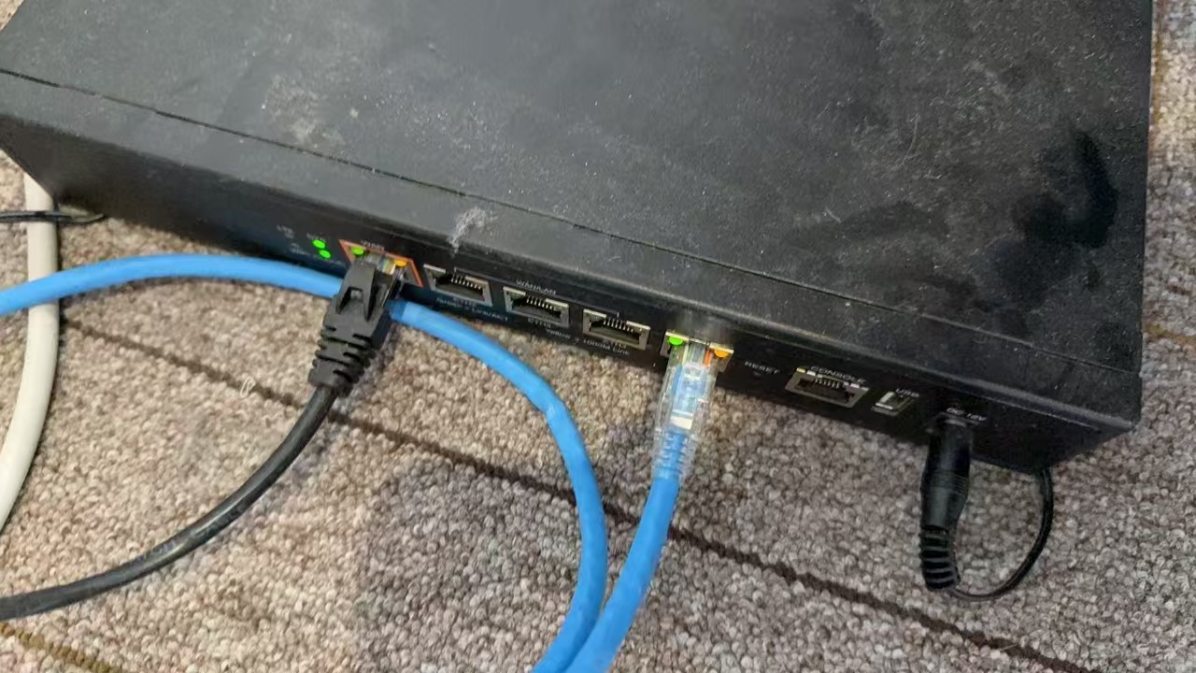
 |  |  | 香港 | 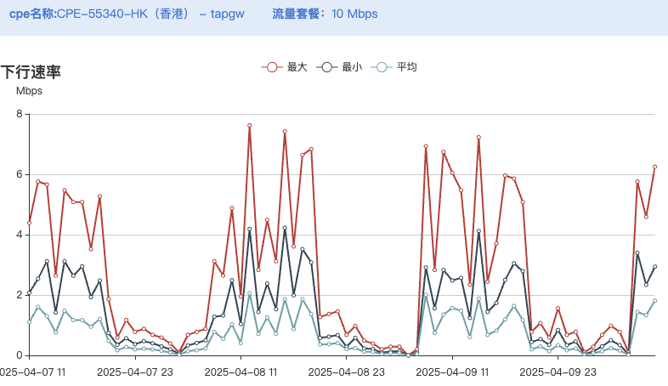
5 | 永康市明欧科技有限公司 | 组网 | 金华
 |  |  | 江苏
 |  |  | 太原 |  | 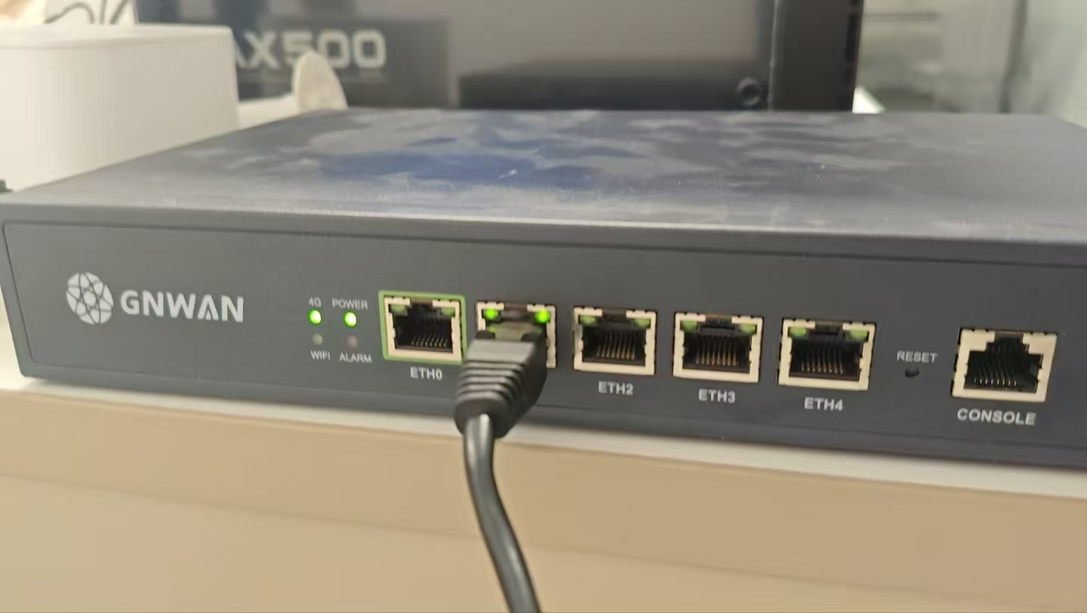
 |  |  | 昆明
 |  |  | 泰国 |  | 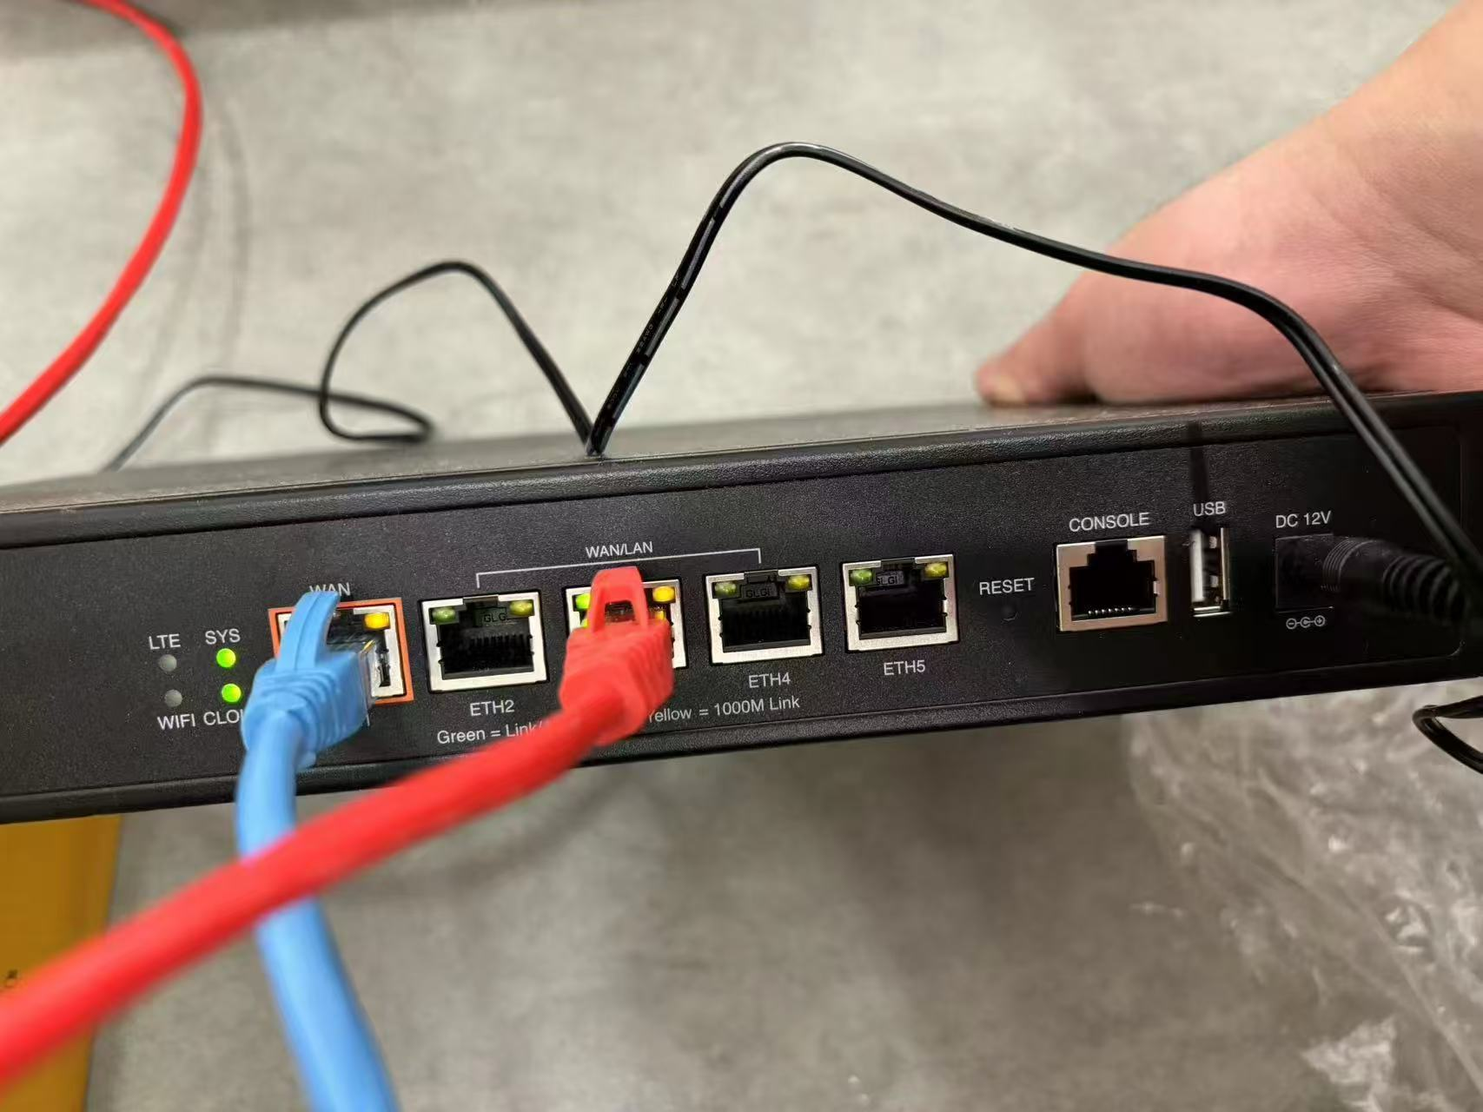
6 | 金华市新视线建设有限公司 | 组网 | 金华
 |  |  | 长春
 |  |  | 郑州
 |  |  | 杭州
 |  |  | 香港 |  | 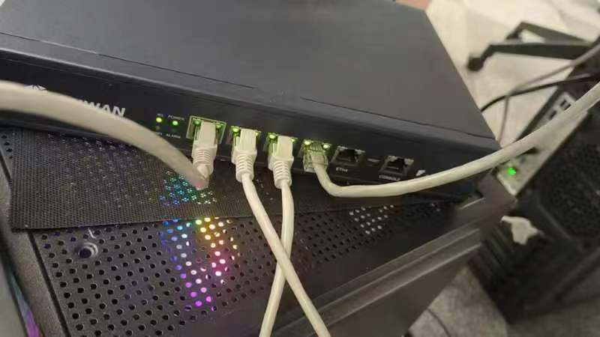
7 | 永康市铭瑜网络技术有限公司 | 组网 | 金华
 |  |  | 海口
 |  |  | 武汉
 |  |  | 义乌
 |  |  | 越南
8 | 深圳易思智科技有限公司 | 组网 | 深圳
 |  |  | 济南 |  | 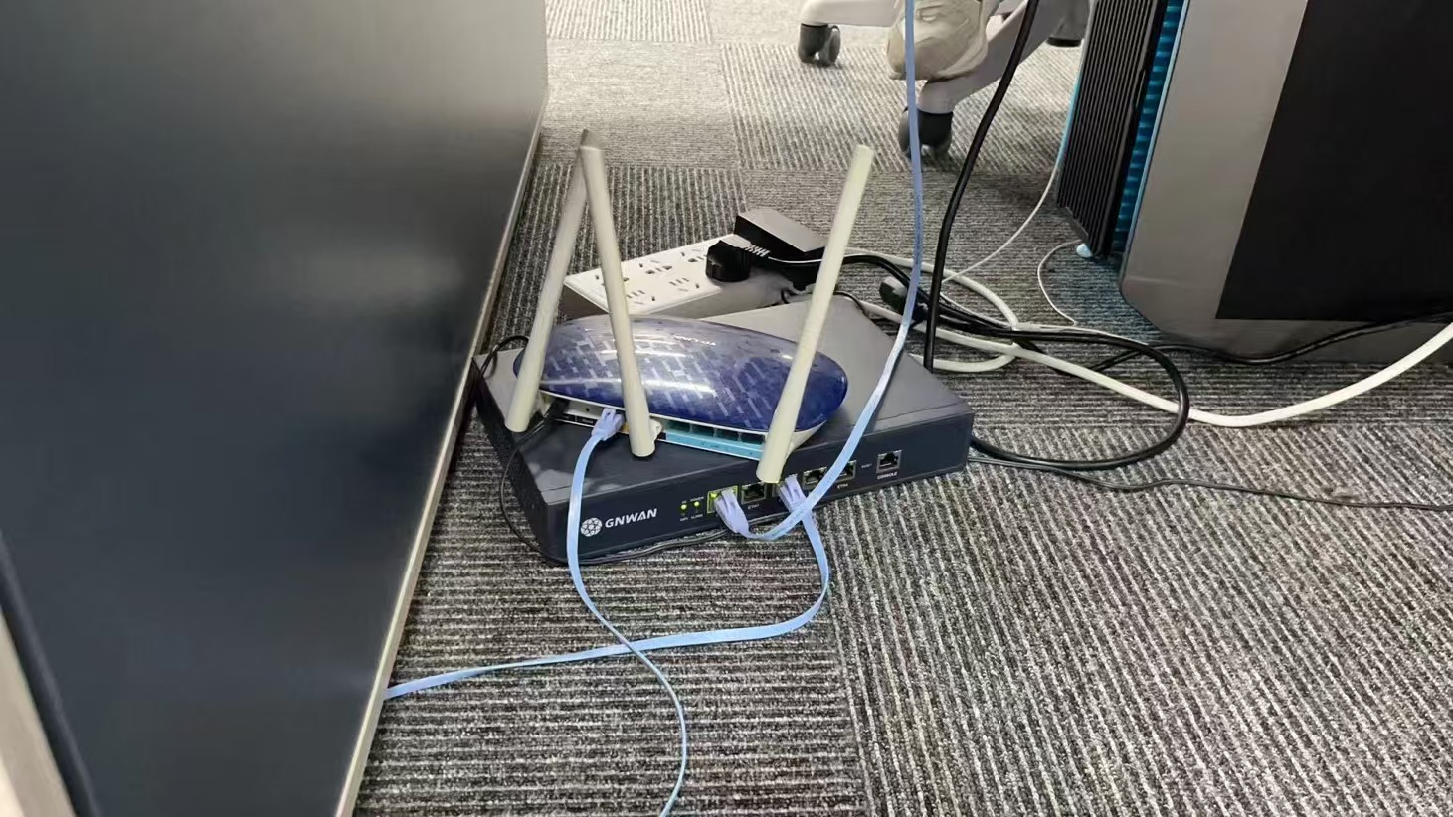
 |  |  | 福州 |  | 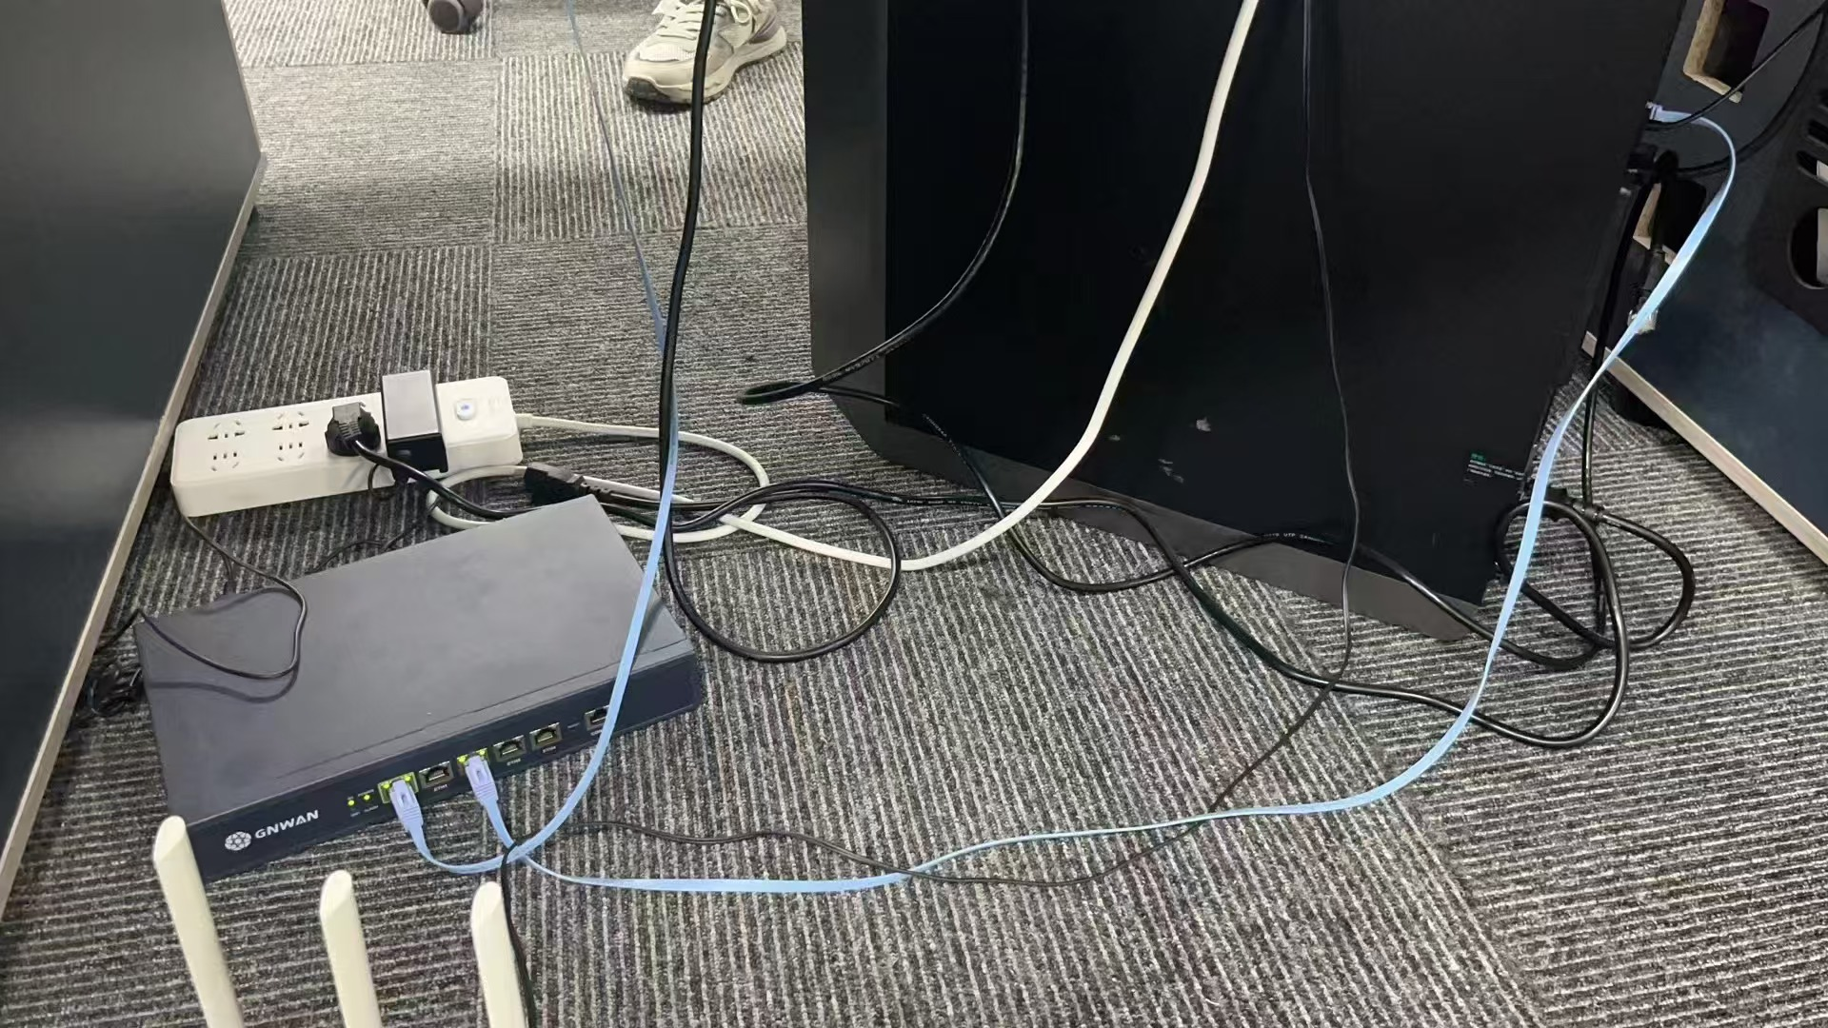
 |  |  | 金华
 |  |  | 太原
 |  |  | 美国
9 | 陈默金科技（上海）有限公司 | 组网 | 上海 |  | 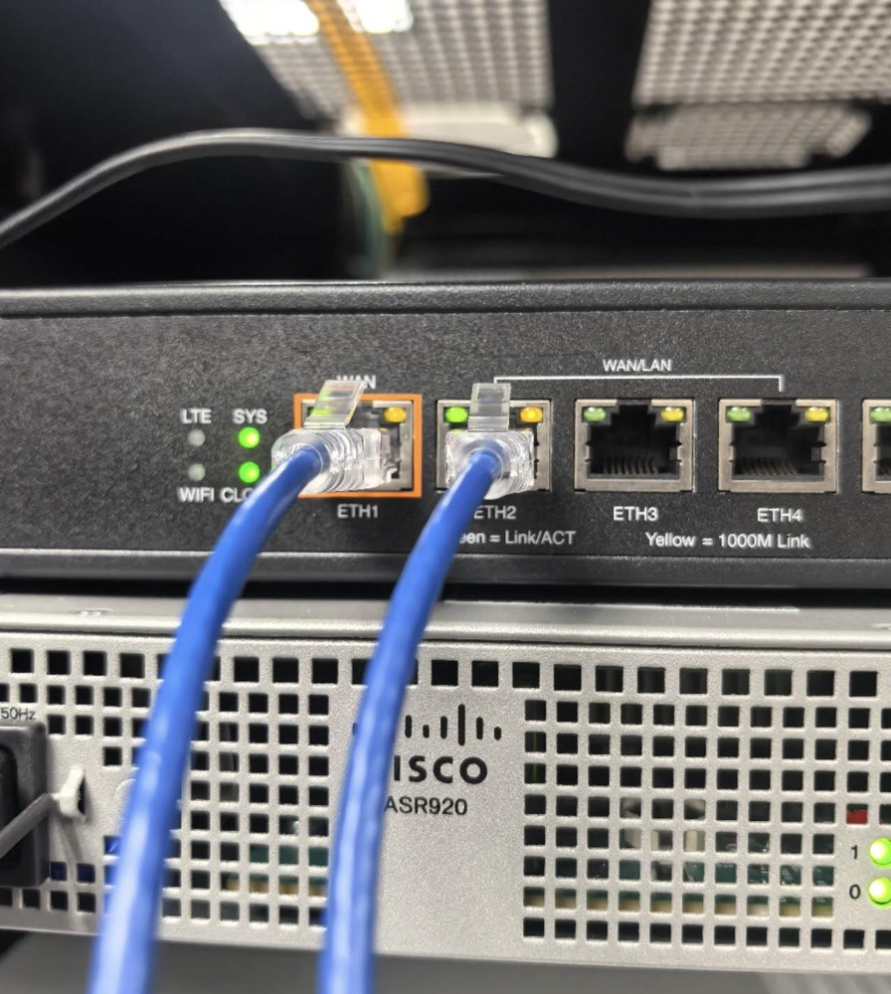
 |  |  | 金华
 |  |  | 南昌
 |  |  | 长沙 |  | 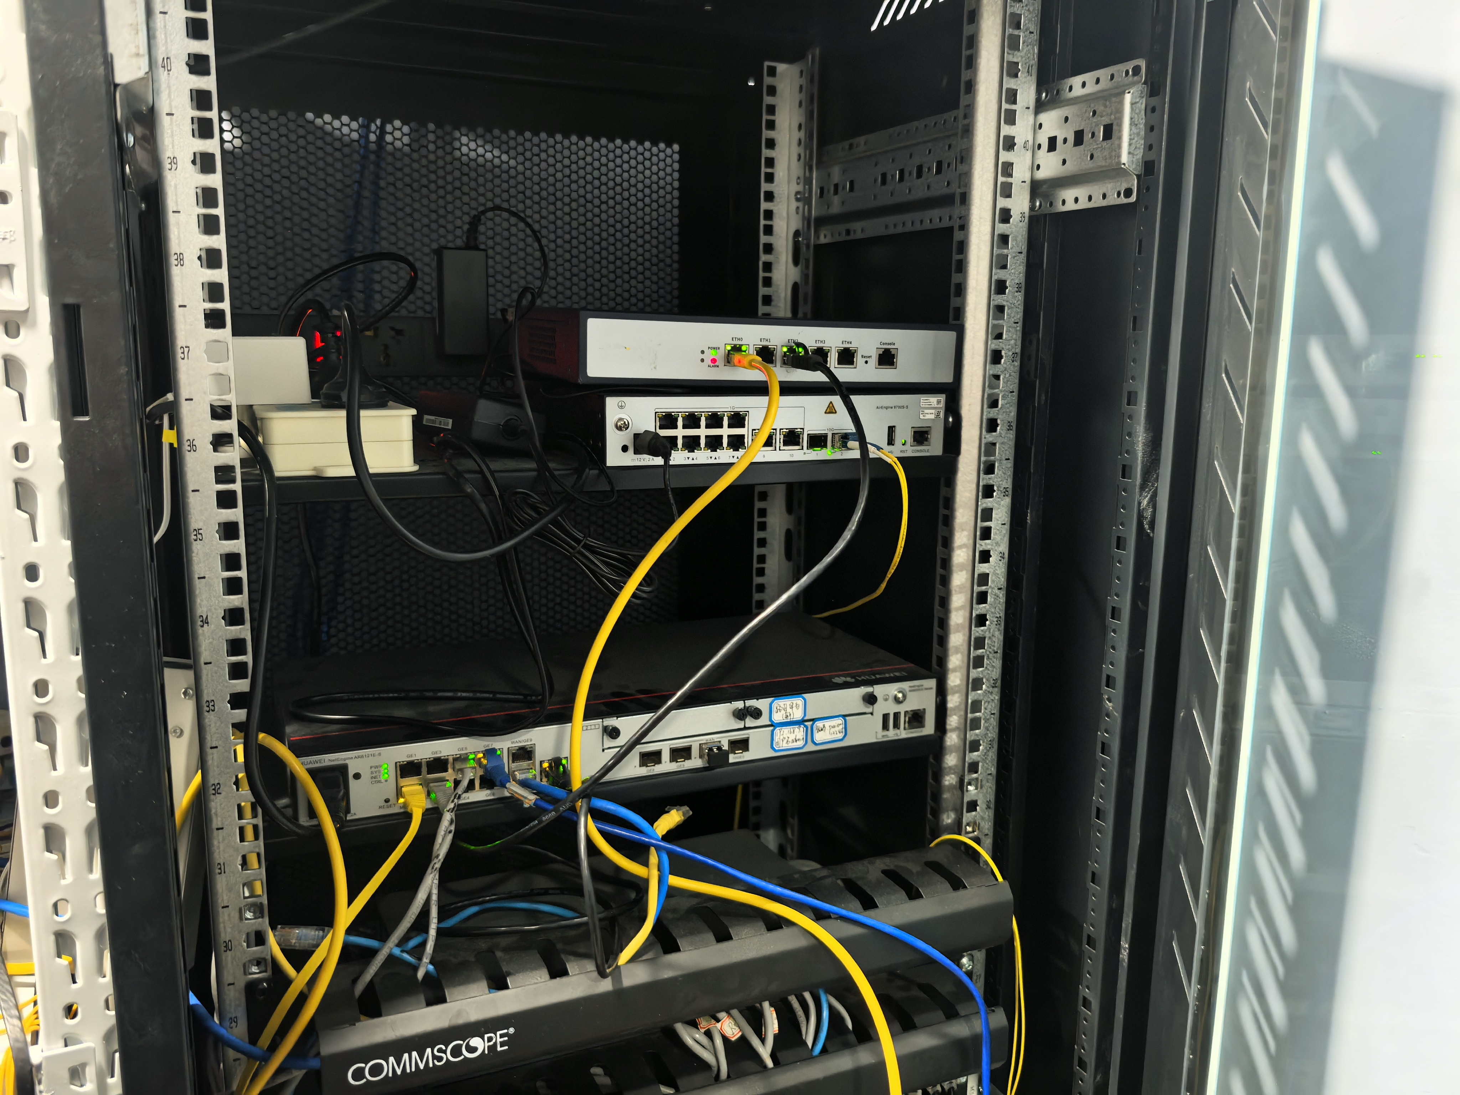
 |  |  | 武汉
 |  |  | 英国
10 | 深圳鸿元智通科技有限公司 | 组网 | 深圳 |  | 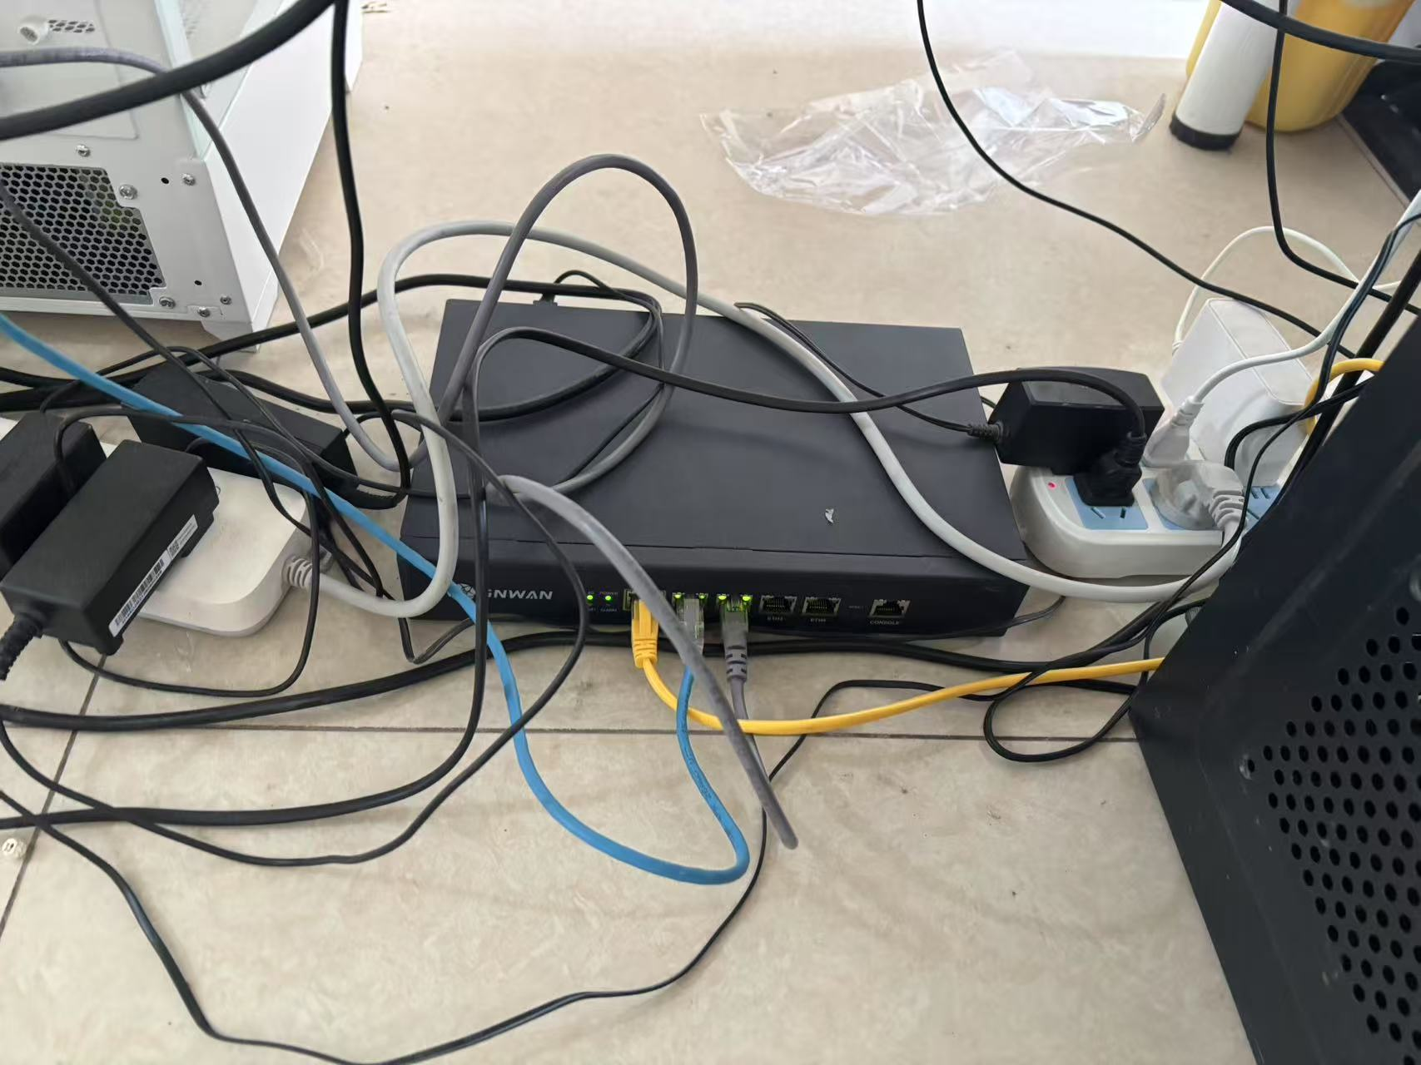
 |  |  | 金华
 |  |  | 上海 |  | 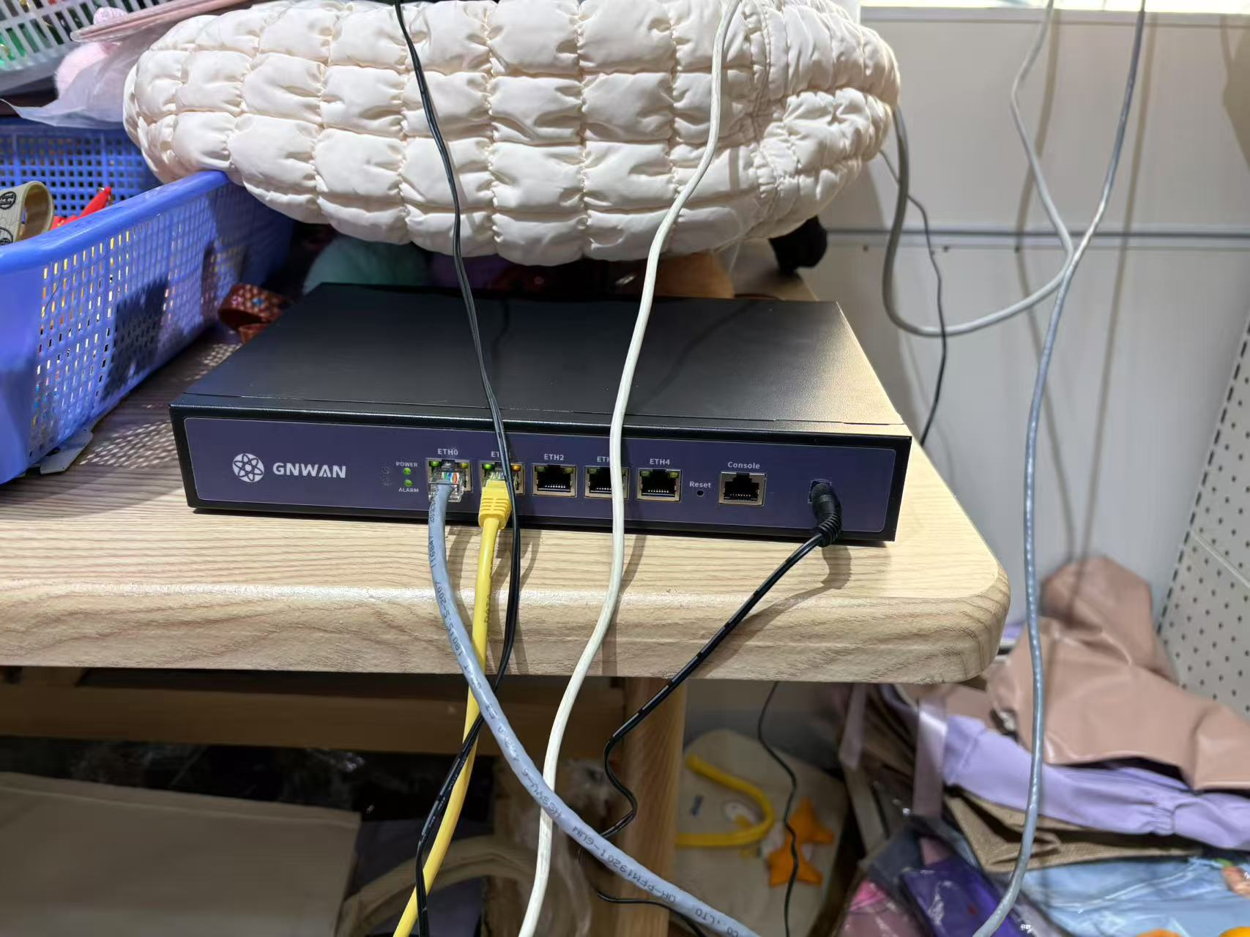
 |  |  | 南京
 |  |  | 新加坡

